Feuil3
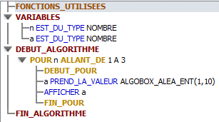
Convertir prix Francs en Euros

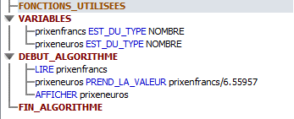

Calcul aire d'un rectangle Lxl

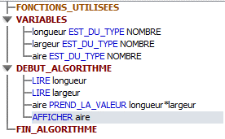

Calculer la racine carrée

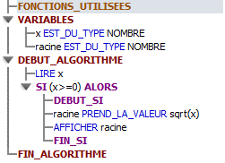

Afficher le plus grand nombre

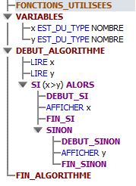

Condition si nombre différent

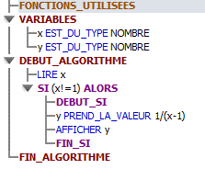

Calcul racine carrée de 1 à 50

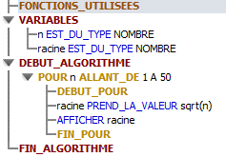

Calcul avec boucle de 1 à 10

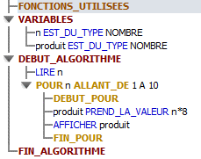

Connaître le montant restant

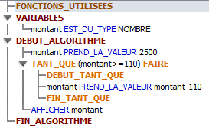

Calcul 2n

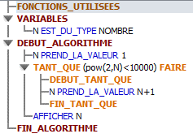

Connaître nombre de rebonds

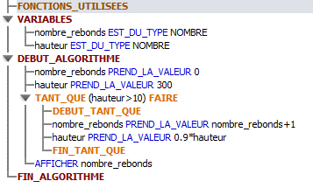

Ajouter 1min

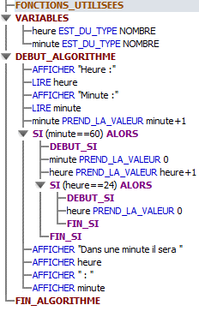

Ajouter 1sec

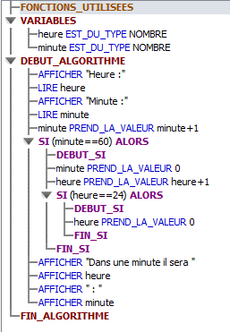

Calculer le carré d'un nombre

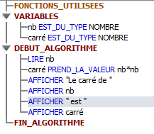

Demander de saisir un prénom

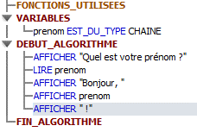

Calcul d'un prix TTC avec TT TVA nb article

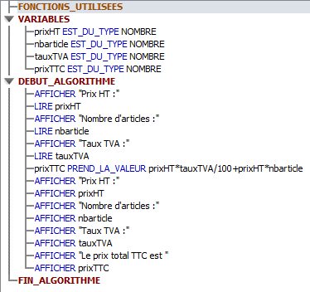

Nombre positif ou négatif

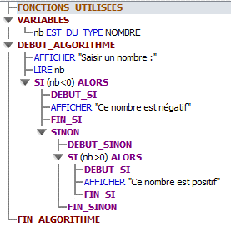

Savoir si mes 2 chiffres sont positif ou négatif

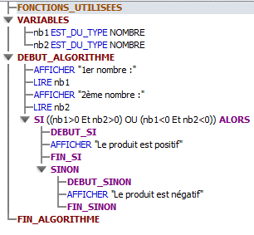

Ranger par ordre alphabétique ou non

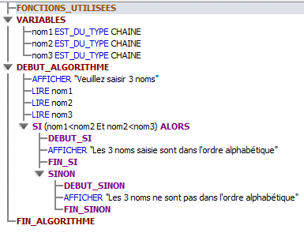

Nombre positif négatif ou nul

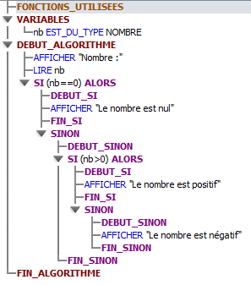

Savoir si mes 2 chiffres sont positif négatif ou nul

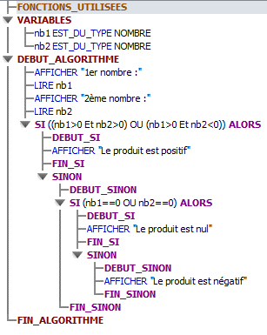

Quel catégorie sport par rapport à l'âge

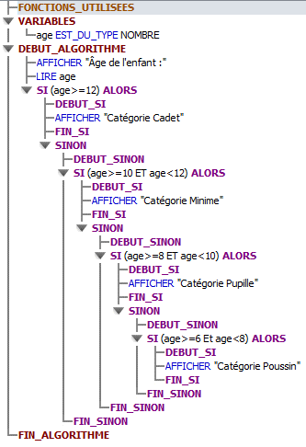

Saisir impérativement un nombre entre 1 et 3 sinon redemande

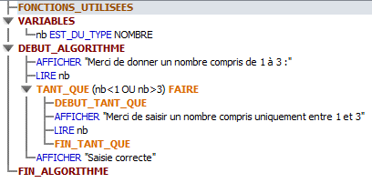

Saisir un nombre compris entre 10 et 20 avec condition

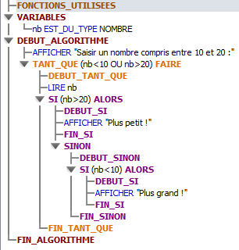

Avec un nombre départ afficher les 10 nombres suivant

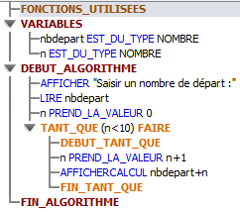

Avec un nombre départ afficher les 10 nombres suivant avec boucle pour

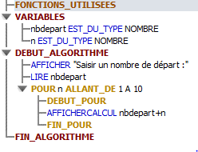

Ecrire table multiplication à partir nombre saisie par utilisateur
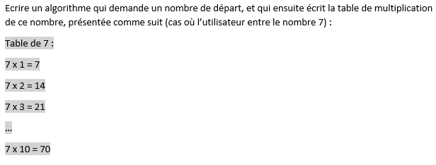

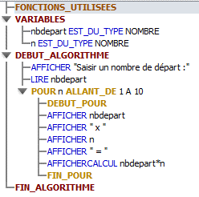

Calculer la somme des entiers jusqu'au nombre saisie par l'utilisateur

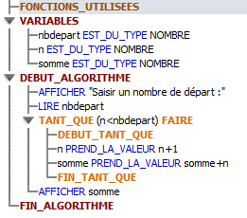

Demande 20 nombres et ensuite dit qui est le plus grand
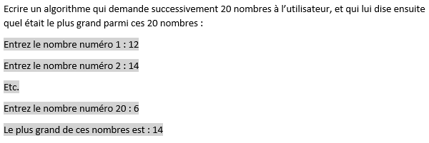

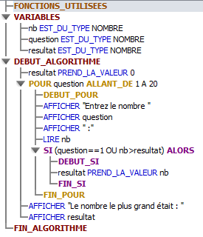

Demande 20 nombres et ensuite dit qui est le plus grand et affiche la position
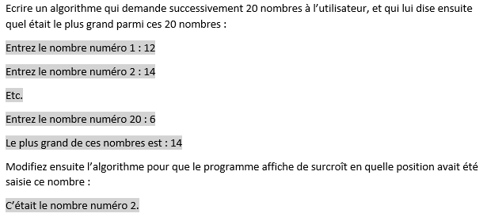

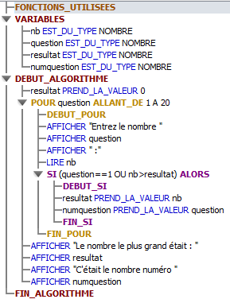

Demande des nombres et ensuite dit qui est le plus grand et affiche la position la saisie s'arrête à la saisie de 0
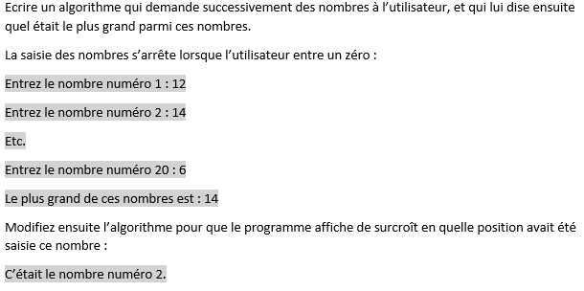

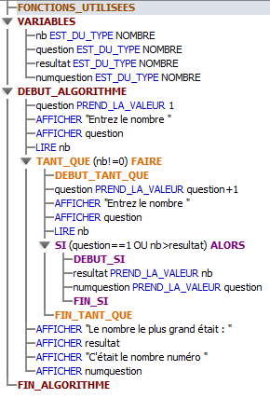

Embauche autorisée ou impossible avec condition

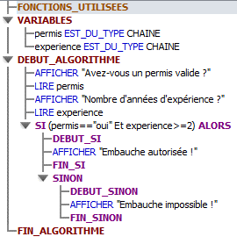

Prix total avec condition nombre d'articles

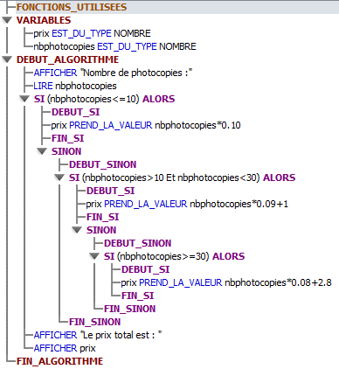

Imposable-non imposable en fonction tranche d'âge

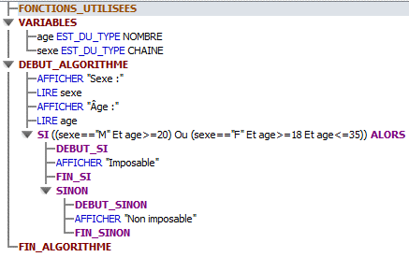

Résultat élection en fonction du nombre de

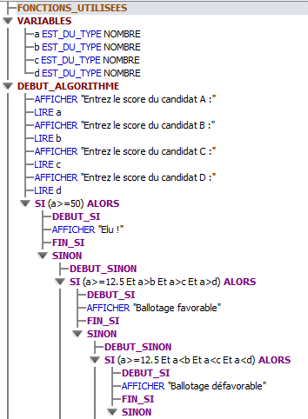

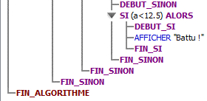

Assurance tarif en fonction critères
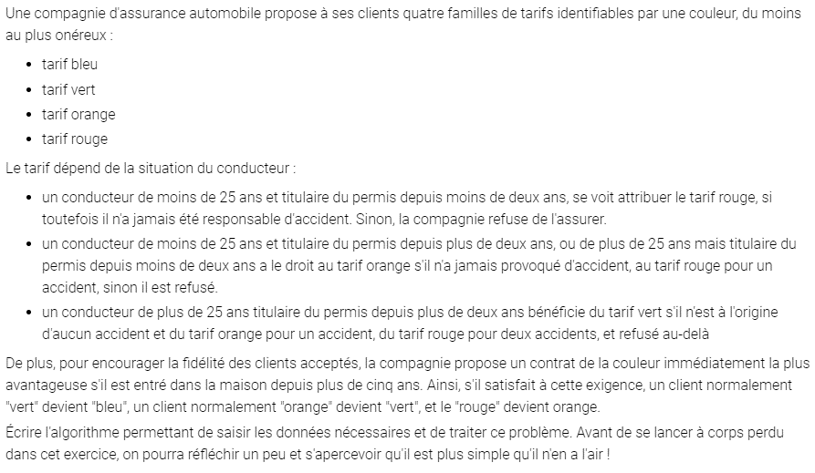

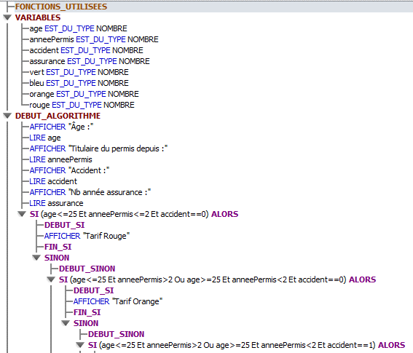

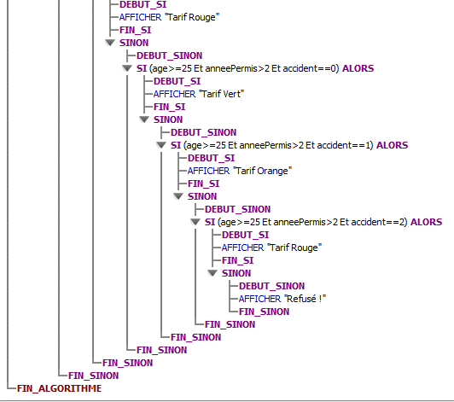

Année bissextile ou non

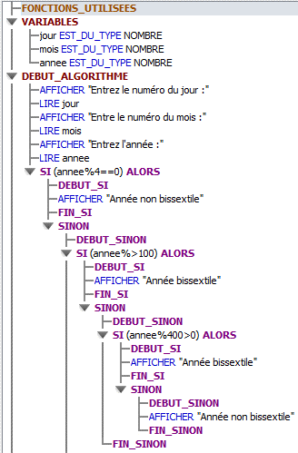

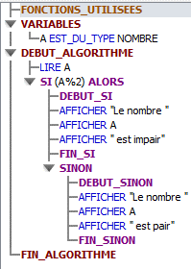
PairImpair

Choisir un nombre aléatoirement

